Consignas
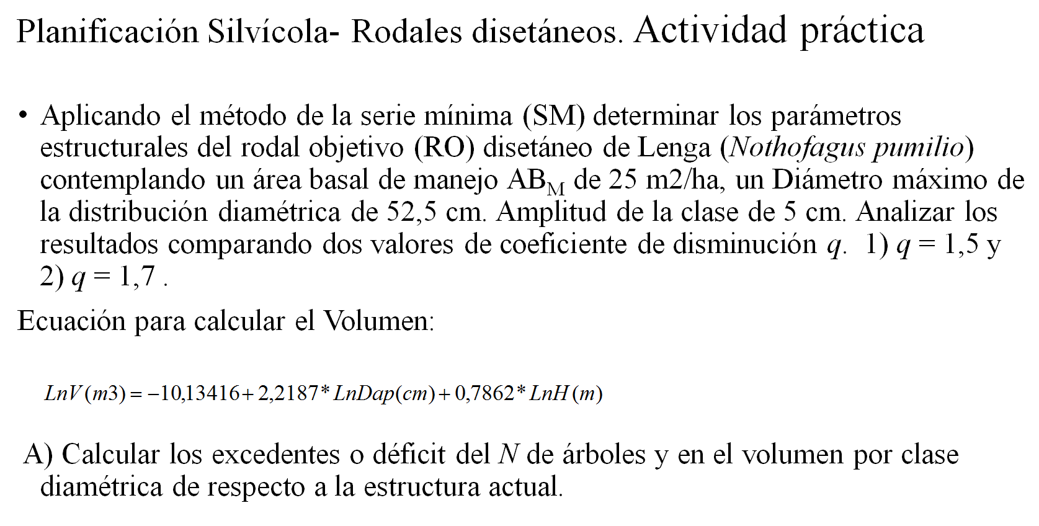

Cálculos
Planificación silvícola de rodales disetáneos: |  |  |  |  | Calculo de la Serie mínima |  | Determinación del RO |  |  | Determinación de la corta
determinación de la estructura de la serie mínima (I) |  |  |  |  | Datos conocidos
 |  |  |  |  | Clase diám. máx. (cm): | 52.5
Parámetros de la ecuación de volumen total |  |  |  |  | h (cm): | 5.0
a: | -10.134 |  |  |  | AB objetivo (m2/ha): | 25.0
b: | 2.219
c: | 0.786 |  |  |  | Parámetros de la serie mínima (ver abajo) |  | Parámetros del rodal objetivo |  |  | Parámetros de la corta
$$e^{(a+b∗\ln\left(DAP\right)+c∗\ln\left(h\right)∗N}$$
Volumen total (m3/ha) = |  |  |  |  | q: | 1.5 |  | Factor conversión (m2/m2): | 7.37 |  |  | Diámetro mínimo para aserrado (cm): | 30
Donde : | DAP: clase de diámetro a la altura del pecho (cm); h: altura media (m); N: número de individuos (ind/ha); a,b, c: parámetros |  |  |  | b: | 0.081
 |  |  |  |  | a: | 70.625

1. Estructura actual |  |  |  |  | 2. Estructura de la serie mínima |  | 3. Estructura del rodal objetivo |  |  | 4. Corta |  |  |  | 5. Estructura del rodal remanente
Clase de DAP (cm) | Altura media (m) | N (ind/ha) | Área basal (m2/ha) | Volumen total (m3/ha) | N (ind/ha) | Área basal (m2/ha) | N (ind/ha) | Área basal (m2/ha) | Volumen total (m3/ha) | N (ind/ha) | Volumen total (m3/ha) | Chipeado (m3/ha) | Aserrado (m3/ha) | N (ind/ha) | Área basal (m2/ha) | Volumen total (m3/ha)
7.5 | 8.5 | 630 | 2.78 | 11.76 | 38 | 0.17 | 283 | 1.25 | 5.29 | 347 | 6.47 | 6.47 | 0.00 | 283 | 1.25 | 5.29
12.5 | 10.8 | 385 | 4.72 | 26.94 | 26 | 0.31 | 189 | 2.32 | 13.21 | 196 | 13.73 | 13.73 | 0.00 | 189 | 2.32 | 13.21
17.5 | 12.7 | 124 | 2.98 | 20.79 | 17 | 0.41 | 126 | 3.03 | 21.11 | 0 | 0.00 | 0.00 | 0.00 | 124 | 2.98 | 20.79
22.5 | 14.4 | 138 | 5.49 | 44.61 | 11 | 0.45 | 84 | 3.34 | 27.13 | 54 | 17.48 | 17.48 | 0.00 | 84 | 3.34 | 27.13
27.5 | 15.8 | 53 | 3.15 | 28.77 | 8 | 0.45 | 56 | 3.32 | 30.36 | 0 | 0.00 | 0.00 | 0.00 | 53 | 3.15 | 28.77
32.5 | 17.2 | 80 | 6.64 | 67.24 | 5 | 0.42 | 37 | 3.09 | 31.35 | 43 | 35.89 | 0.00 | 35.89 | 37 | 3.09 | 31.35
37.5 | 18.4 | 29 | 3.20 | 35.31 | 3 | 0.37 | 25 | 2.75 | 30.27 | 4 | 5.04 | 0.00 | 5.04 | 25 | 2.75 | 30.27
42.5 | 19.5 | 7 | 0.99 | 11.78 | 2 | 0.32 | 17 | 2.35 | 27.89 | 0 | 0.00 | 0.00 | 0.00 | 7 | 0.99 | 11.78
47.5 | 20.6 | 16 | 2.84 | 35.97 | 2 | 0.27 | 11 | 1.96 | 24.84 | 5 | 11.13 | 0.00 | 11.13 | 11 | 1.96 | 24.84
52.5 | 21.6 | 26 | 5.63 | 75.75 | 1 | 0.22 | 7 | 1.59 | 21.46 | 19 | 54.29 | 0.00 | 54.29 | 7 | 1.59 | 21.46
57.5 | 22.6 | 23 | 5.97 | 84.97 |  |  |  |  |  | 23 | 84.97 | 0.00 | 84.97 | 0 | 0.00 | 0.00
62.5 | 23.5 | 7 | 2.15 | 32.09 |  |  |  |  |  | 7 | 32.09 | 0.00 | 32.09 | 0 | 0.00 | 0.00
TOTALES |  | 1518 | 46.54 | 475.97 | 113 | 3.39 | 835 | 25.00 | 232.91 | 697 | 261.08 | 37.68 | 223.40 | 821 | 23.42 | 214.89

Distribución de clases diamétricas
Distribución de clases diamétricas
 | 1. Estructura actual | 3. Estructura del rodal objetivo
7.5 | 630 | 283
12.5 | 385 | 189
17.5 | 124 | 126
22.5 | 138 | 84
27.5 | 53 | 56
32.5 | 80 | 37
37.5 | 29 | 25
42.5 | 7 | 17
47.5 | 16 | 11
52.5 | 26 | 7
57.5 | 23
62.5 | 7
Distribución de clases diamétricas

1. Cómo varía la densidad del rodal objetivo con un aumento del q de 1,5 a 1,7 y por qué?
2. Cómo varía el volumen del rodal objetivo con un aumento del q de 1,5 a 1,7 y por qué?
3. Qué ocurre con la densidad del rodal objetivo si aumento el AB de manejo a 30 m2/ha, por qué?

Manejo
Intervención en un rodal disetáneo según el Tiempo de Paso y Ciclo de Corta

 |  | q |  |  | 1.5 |  | Variación de q: |  | 1.5
 |  | Ciclo de Cortas (años) |  |  | 10
 |  |  |  |  |  |  | Parámetros de la corta
 |  |  |  |  |  |  |  |  | Diámetro mínimo para aserrado (cm): | 30

Estructura actual |  |  |  | Proyección |  |  |  | Corta |  |  | Producto (m3/ha) |  | Rodal remanente | Control del AB (m2/ha)
Dap (cm) | Alt media (m) | N (ind/ha) | CD (cm/año) | TP (años) | Ni-N(i+1) | ind/año |  | N (ind/ha) | Vol (m3/ha) |  | postes | aserrado | (ind/ha) | Actual | Remanente | Corta
7.5 | 8.5 | 283 | 0.50 | 10 | 94 | 9.4 | Ni-N(i+1) | 94 | 1.76 |  | 1.76 |  | 189 | 1.25 | 0.83 | 0.42
12.5 | 10.8 | 189 |  |  |  |  | 94 | 0 | 0.00 |  | 0.00 |  | 189 | 2.32 | 2.32 | 0.00
17.5 | 12.7 | 126 |  |  |  |  | 0 | 0 | 0.00 |  | 0.00 |  | 126 | 3.03 | 3.03 | 0.00
22.5 | 14.4 | 84 |  |  |  |  | 0 | 0 | 0.00 |  | 0.00 |  | 84 | 3.34 | 3.34 | 0.00
27.5 | 15.8 | 56 |  |  |  |  | 0 | 0 | 0.00 |  | 0.00 |  | 56 | 3.32 | 3.32 | 0.00
32.5 | 17.2 | 37 |  |  |  |  | 0 | 0 | 0.00 |  |  | 0.00 | 37 | 3.09 | 3.09 | 0.00
37.5 | 18.4 | 25 |  |  |  |  | 0 | 0 | 0.00 |  |  | 0.00 | 25 | 2.75 | 2.75 | 0.00
42.5 | 19.5 | 17 |  |  |  |  | 0 | 0 | 0.00 |  |  | 0.00 | 17 | 2.35 | 2.35 | 0.00
47.5 | 20.6 | 11 |  |  |  |  | 0 | 0 | 0.00 |  |  | 0.00 | 11 | 1.96 | 1.96 | 0.00
52.5 | 21.6 | 7 |  |  |  |  | 0 | 0 | 0.00 |  |  | 0.00 | 7 | 1.59 | 1.59 | 0.00

Totales |  | 835 |  |  | 94 | 9 |  | 94 | 1.8 |  | 1.8 | 0.0 | 741 | 25.0 | 24.6 | 0.4

 |  |  |  |  |  |  |  |  |  |  |  |  |  | AB removida en el corte (%)
 |  |  |  |  |  |  |  |  |  |  |  |  |  | 1.67

Cual es el crecimiento medio de este rodal?
Cual es el crecimiento periódico?
Cual es el crecimiento periódico anual?
Cómo puedo aumentar el rendimiento en madera para aserrado de este rordal?

